상품제안서
N트래블 N오프너 4in1 | 상품코드: F27399

 |  |  |  |  |  |  | 02-412-0044 | www.easy1.co.kr
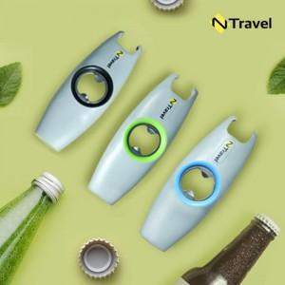

【상세/제작정보】 | <p><span style="font-size: 14pt;"><b>* 배송비 1박스(100개) 4000원별도</b></span></p><p><b style="font-size: 14pt;">* OPP케이스(선물포장불가)</b></p>

【인쇄/포장옵션】 | 레이저 / OPP(비닐)

【공급단가】 | 수량 | 300~ | 500~ | 1,000~ | 3,000~ | 5,000~
*VAT별도 | 단가 | 2,160원 | 2,120원 | 2,070원 | 2,030원 | 1,980원

【상품 URL】 | https://dev.easy1.co.kr:443/src/goods_detail.php?gdno=27399

